关系图
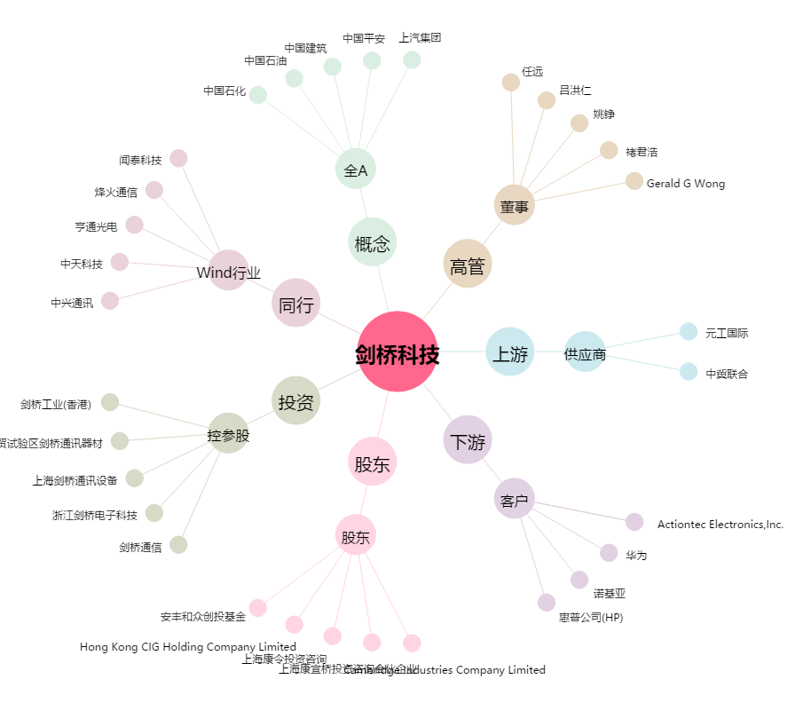
剑桥科技[603083.SH] - 关系概览图

